クロスワードキャンペーン
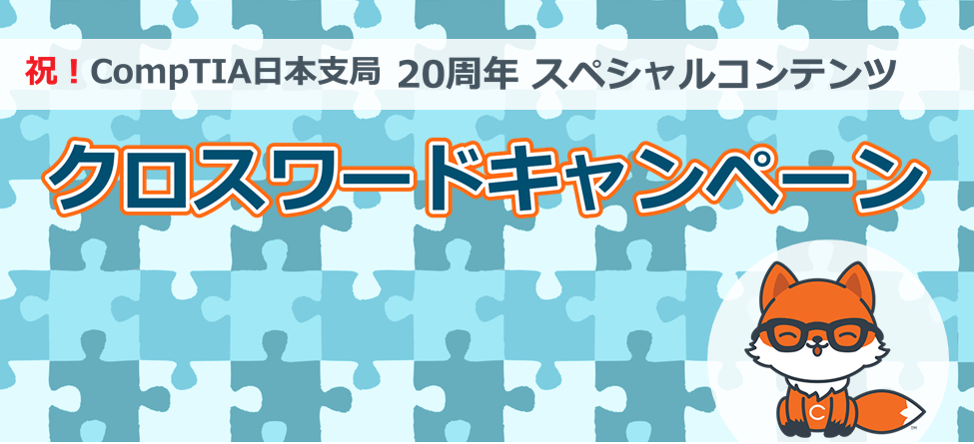
 | ※ 入力できるのは、クロスワードのマス目だけになります。 ※ 黄色枠に入る文字を並べてできる言葉を完成させてプレゼントに応募してください。

 | 1 |  | 2 | 3 |  |  | 4

 |  |  |  | D
 |  |  | 5 |  |  | 6

 |  |  |  |  |  | A
 | 7 | 8 |  | 9

 | 10 |  | 11

 |  |  |  |  | 12 |  | 13

 | C
 |  | 14

 | 15 |  |  |  | 16

 |  |  |  |  | B

